圖表索引
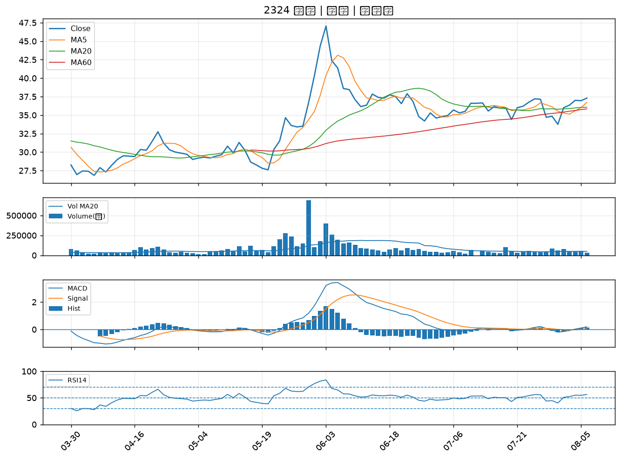
股票代號 | 股票名稱 | 市場 | 買進觀察分級 | 主力突破分數 | 圖表路徑
3022 | 威強電 | 上市 | A級 | 7 | output/charts/20260806/3022_威強電.png
2027 | 大成鋼 | 上市 | A級 | 5 | output/charts/20260806/2027_大成鋼.png
3605 | 宏致 | 上市 | A級 | 5 | output/charts/20260806/3605_宏致.png
3213 | 茂訊 | 上櫃 | A級 | 5 | output/charts/20260806/3213_茂訊.png
1907 | 永豐餘 | 上市 | A級 | 4 | output/charts/20260806/1907_永豐餘.png
3594 | 磐儀 | 上櫃 | A級 | 4 | output/charts/20260806/3594_磐儀.png
6579 | 研揚 | 上市 | A級 | 4 | output/charts/20260806/6579_研揚.png
1476 | 儒鴻 | 上市 | A級 | 3 | output/charts/20260806/1476_儒鴻.png
9939 | 宏全 | 上市 | B級 | 7 | output/charts/20260806/9939_宏全.png
2354 | 鴻準 | 上市 | B級 | 6 | output/charts/20260806/2354_鴻準.png
2362 | 藍天 | 上市 | B級 | 6 | output/charts/20260806/2362_藍天.png
3324 | 雙鴻 | 上櫃 | B級 | 6 | output/charts/20260806/3324_雙鴻.png
2317 | 鴻海 | 上市 | B級 | 5 | output/charts/20260806/2317_鴻海.png
3036 | 文曄 | 上市 | B級 | 5 | output/charts/20260806/3036_文曄.png
3260 | 威剛 | 上櫃 | B級 | 5 | output/charts/20260806/3260_威剛.png
8271 | 宇瞻 | 上市 | B級 | 5 | output/charts/20260806/8271_宇瞻.png
3135 | 凌航 | 上市 | B級 | 5 | output/charts/20260806/3135_凌航.png
3543 | 州巧 | 上市 | B級 | 5 | output/charts/20260806/3543_州巧.png
3141 | 晶宏 | 上櫃 | B級 | 5 | output/charts/20260806/3141_晶宏.png
2049 | 上銀 | 上市 | B級 | 4 | output/charts/20260806/2049_上銀.png
2006 | 東和鋼鐵 | 上市 | B級 | 4 | output/charts/20260806/2006_東和鋼鐵.png
6805 | 富世達 | 上市 | B級 | 4 | output/charts/20260806/6805_富世達.png
2455 | 全新 | 上市 | B級 | 4 | output/charts/20260806/2455_全新.png
3163 | 波若威 | 上櫃 | B級 | 4 | output/charts/20260806/3163_波若威.png
4967 | 十銓 | 上市 | B級 | 3 | output/charts/20260806/4967_十銓.png
2395 | 研華 | 上市 | B級 | 3 | output/charts/20260806/2395_研華.png
3029 | 零壹 | 上市 | B級 | 3 | output/charts/20260806/3029_零壹.png
2451 | 創見 | 上市 | B級 | 2 | output/charts/20260806/2451_創見.png
3665 | 貿聯-KY | 上市 | B級 | 2 | output/charts/20260806/3665_貿聯-KY.png
2324 | 仁寶 | 上市 | B級 | 1 | output/charts/20260806/2324_仁寶.png

3022 威強電｜A級
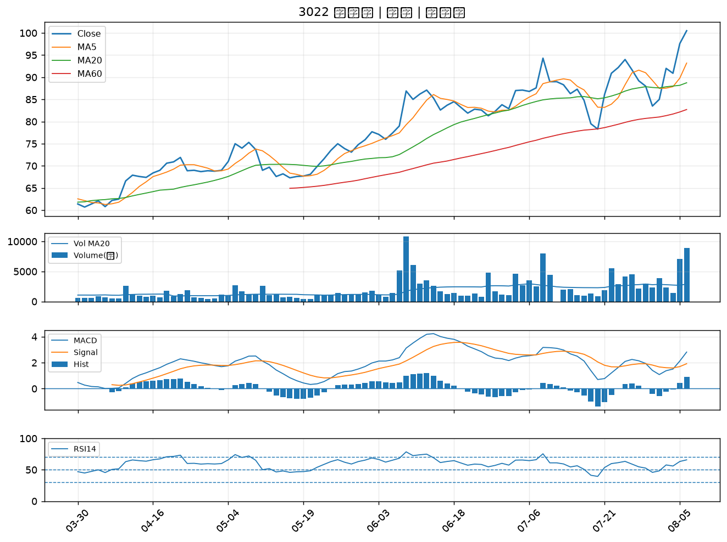

2027 大成鋼｜A級
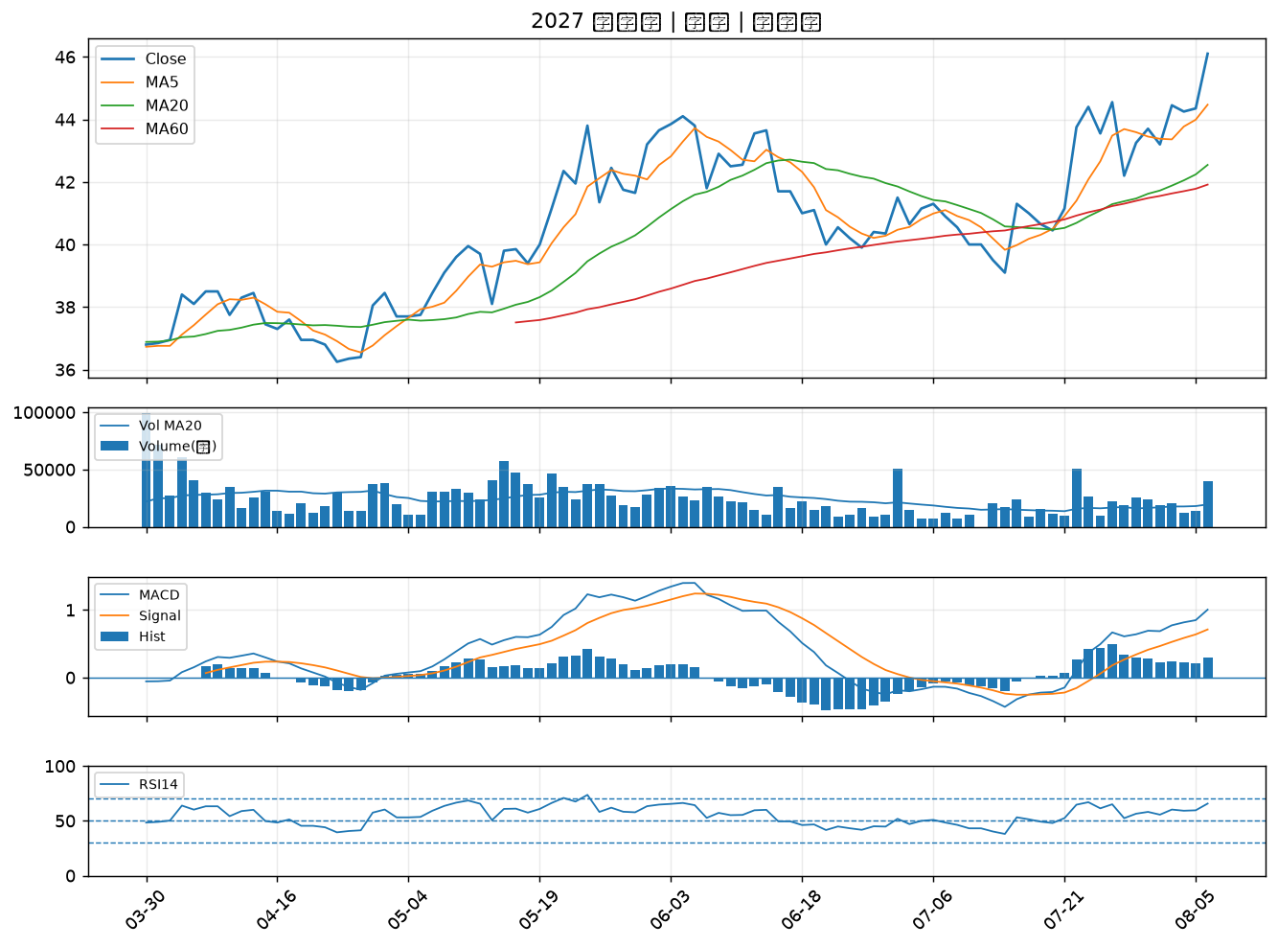

3605 宏致｜A級
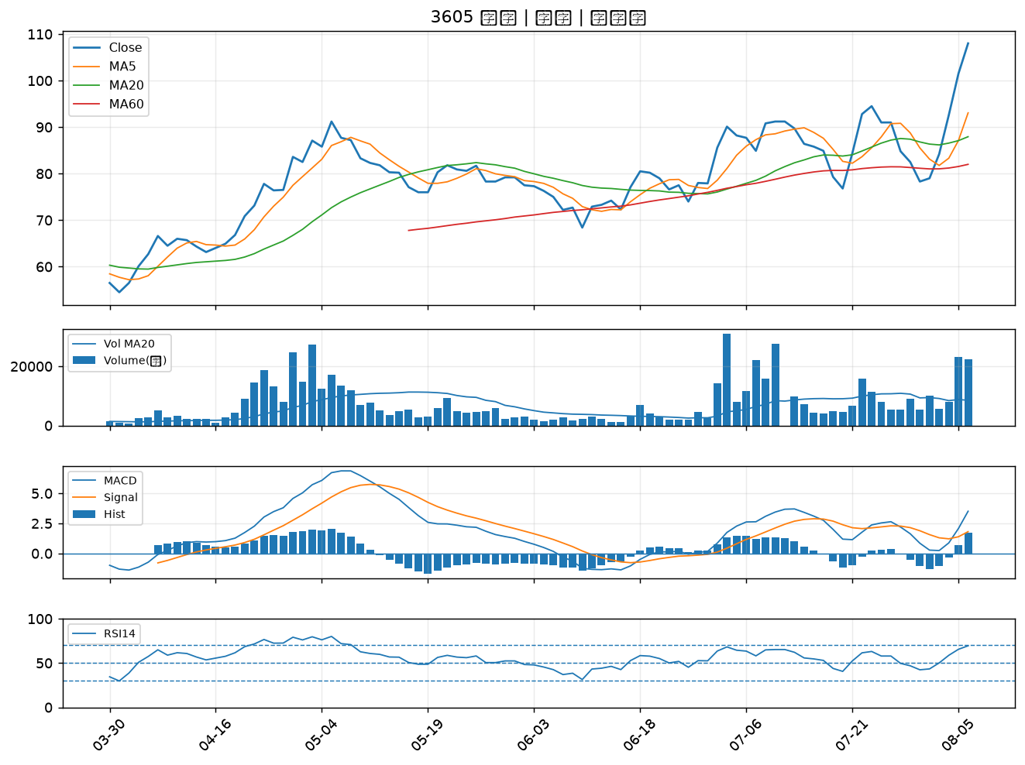

3213 茂訊｜A級
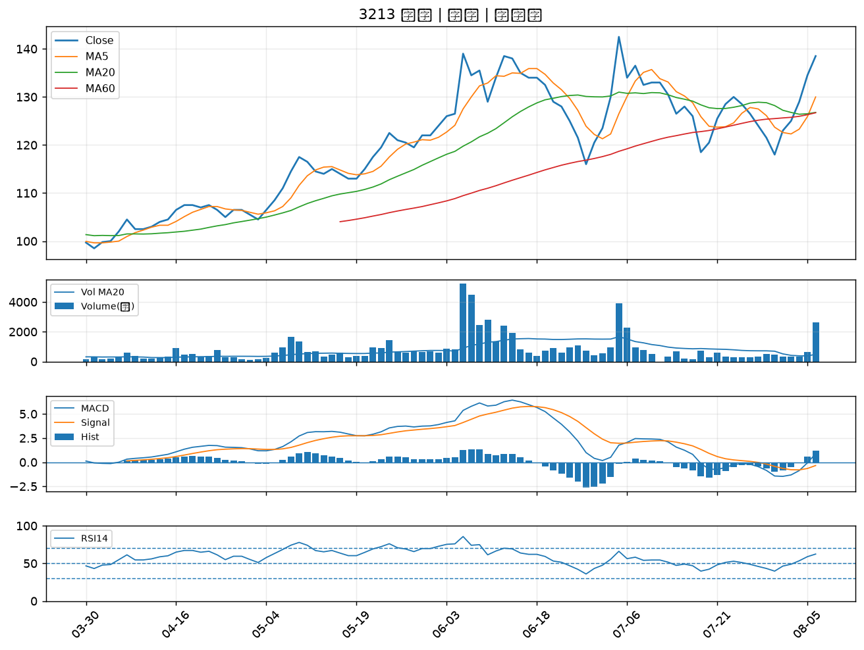

1907 永豐餘｜A級
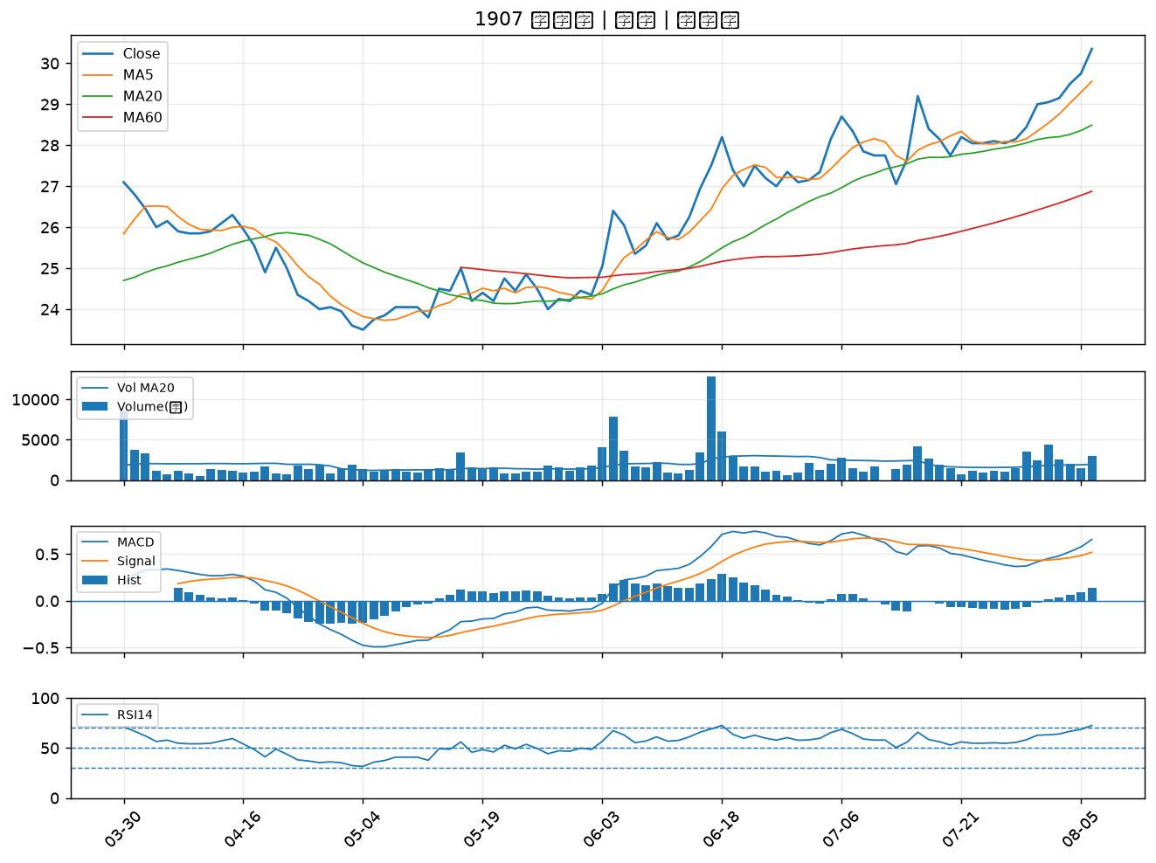

3594 磐儀｜A級
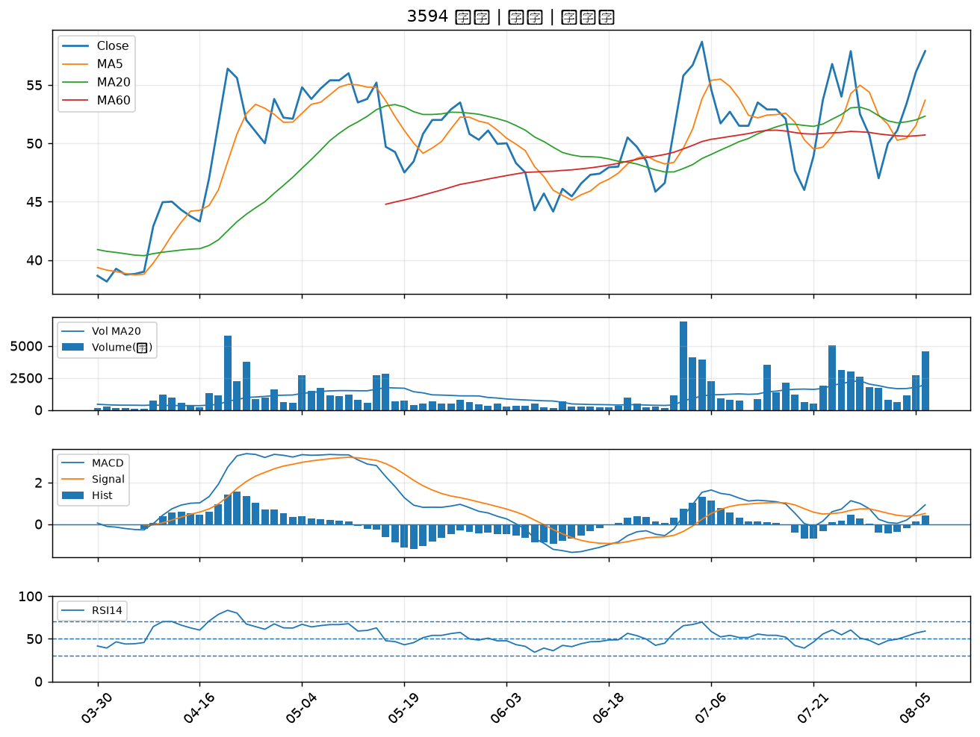

6579 研揚｜A級
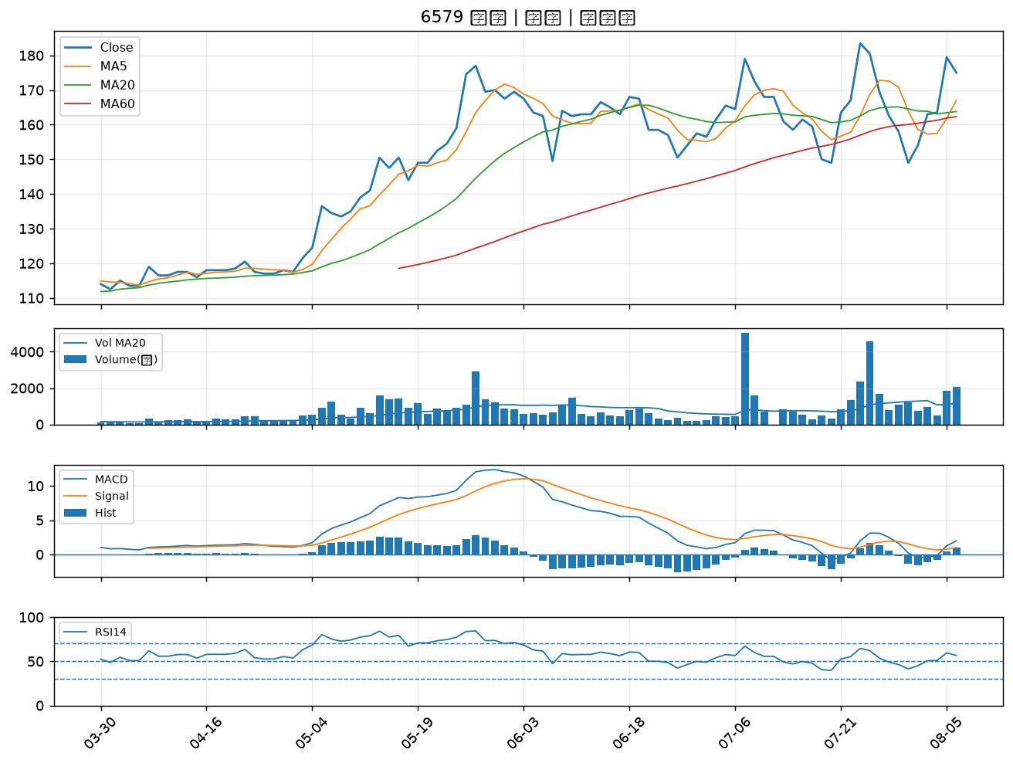

1476 儒鴻｜A級
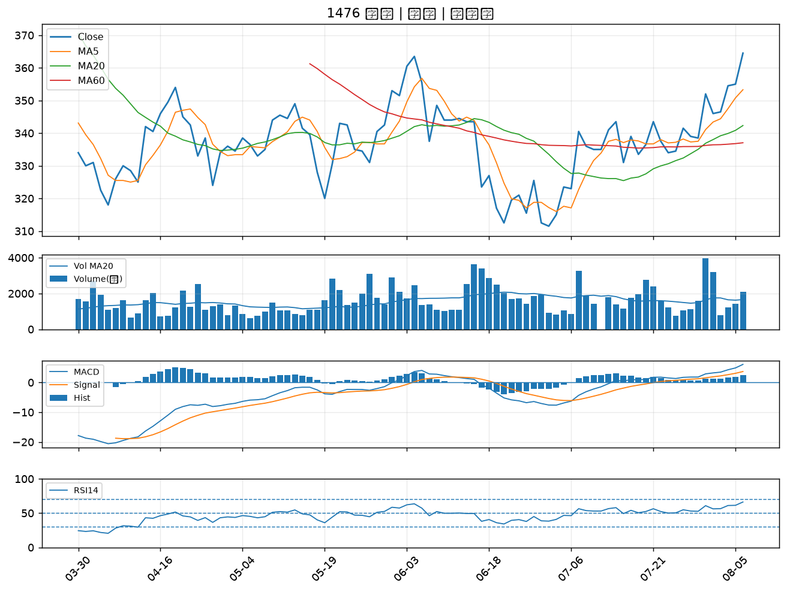

9939 宏全｜B級
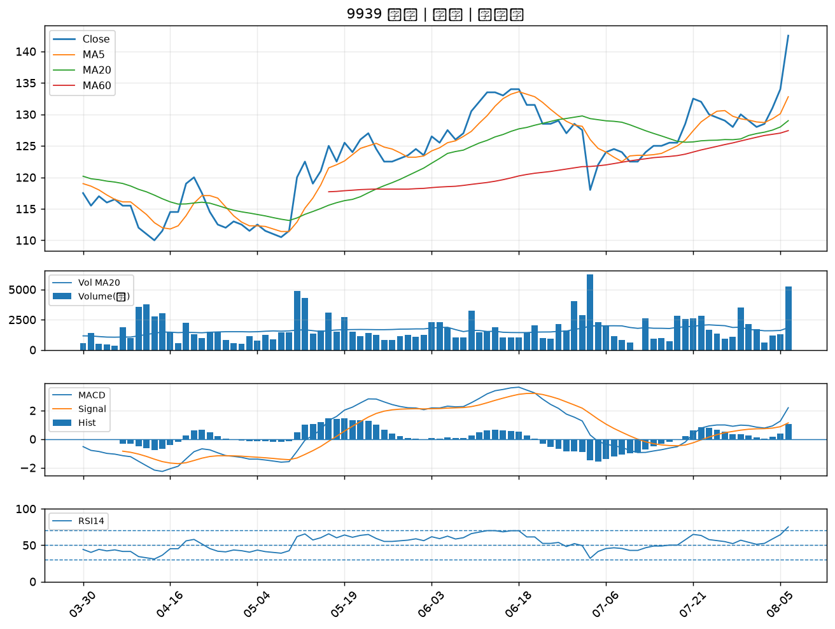

2354 鴻準｜B級
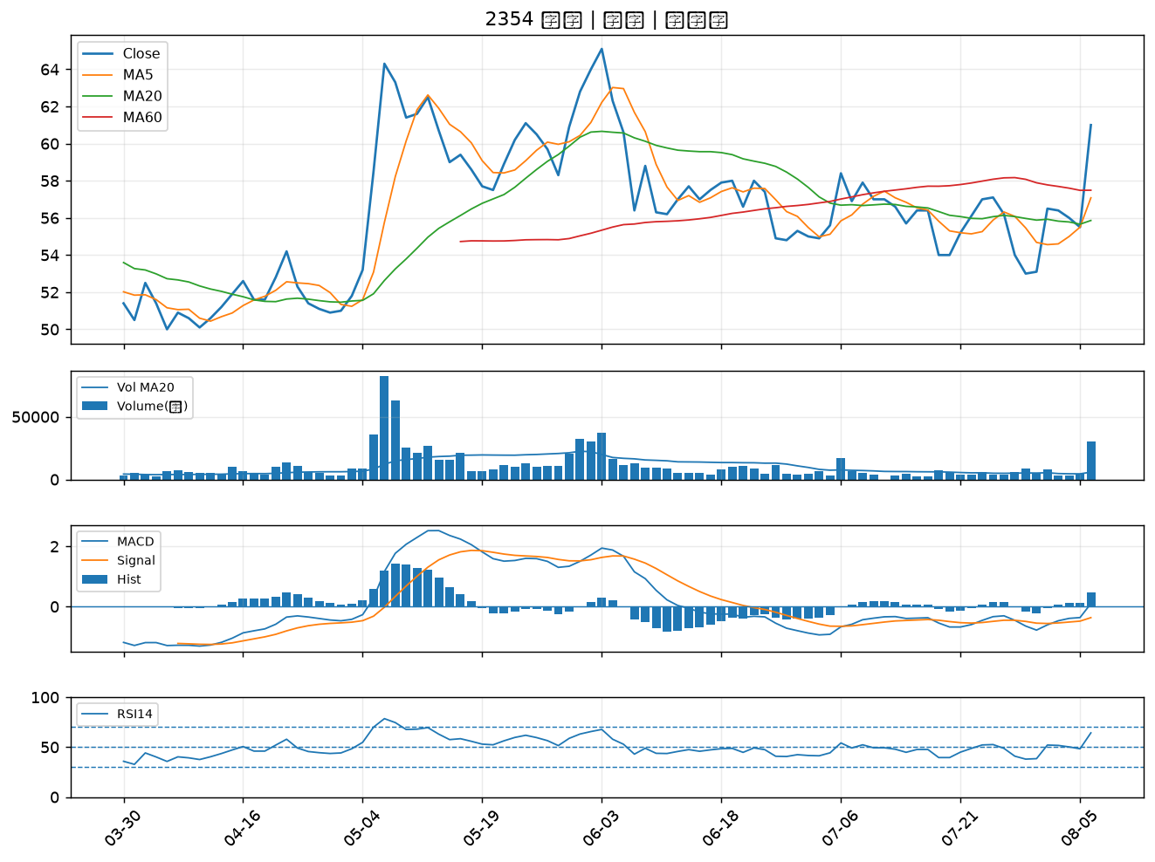

2362 藍天｜B級
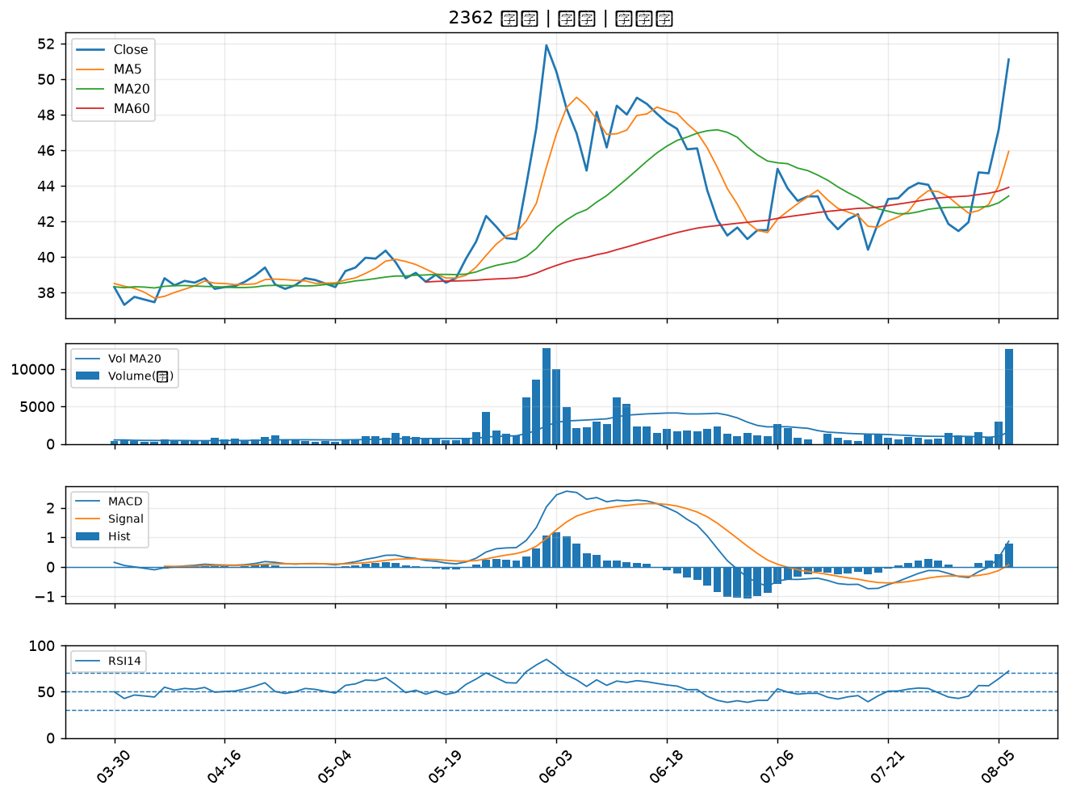

3324 雙鴻｜B級
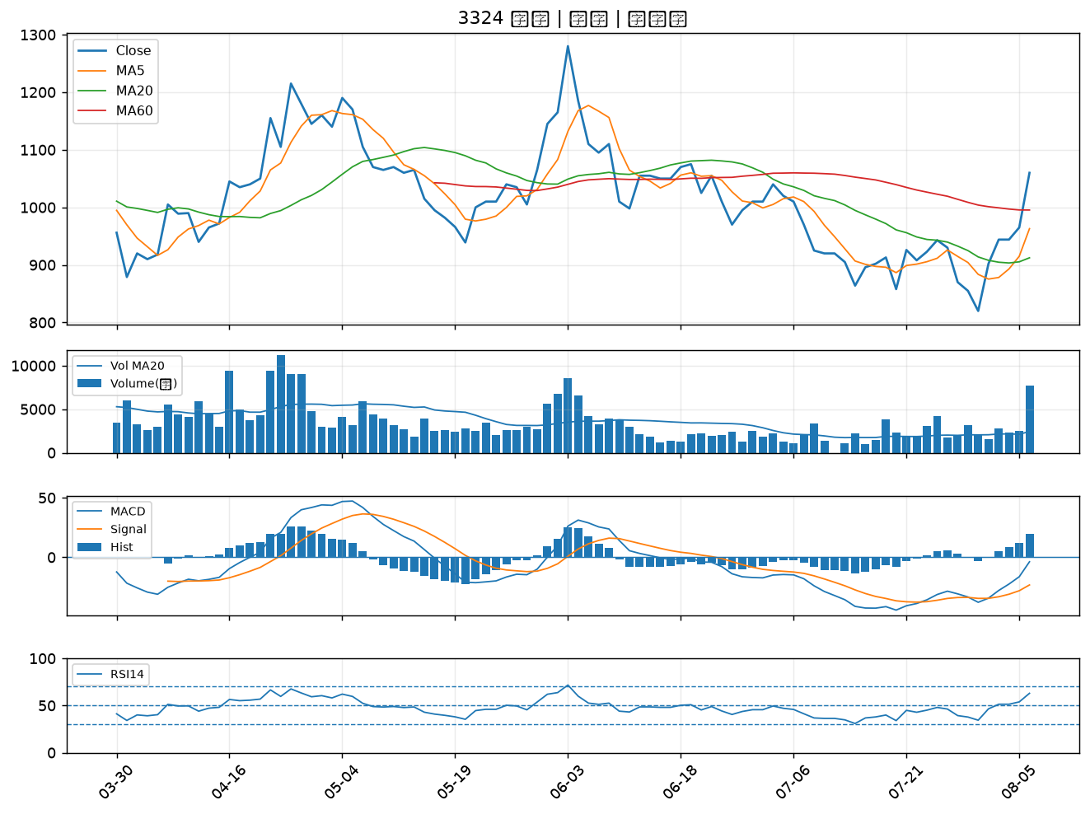

2317 鴻海｜B級
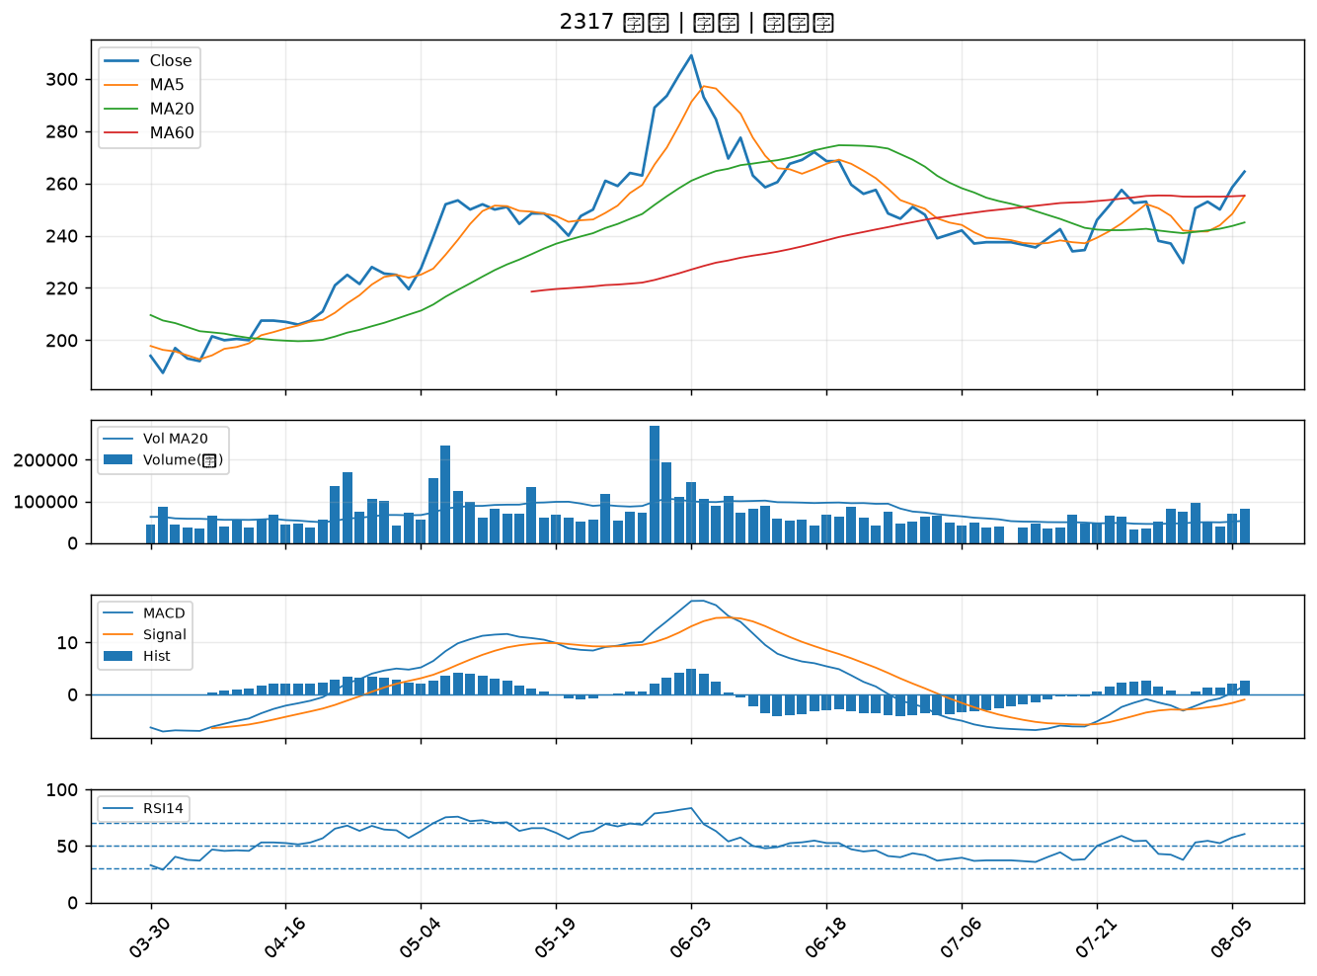

3036 文曄｜B級
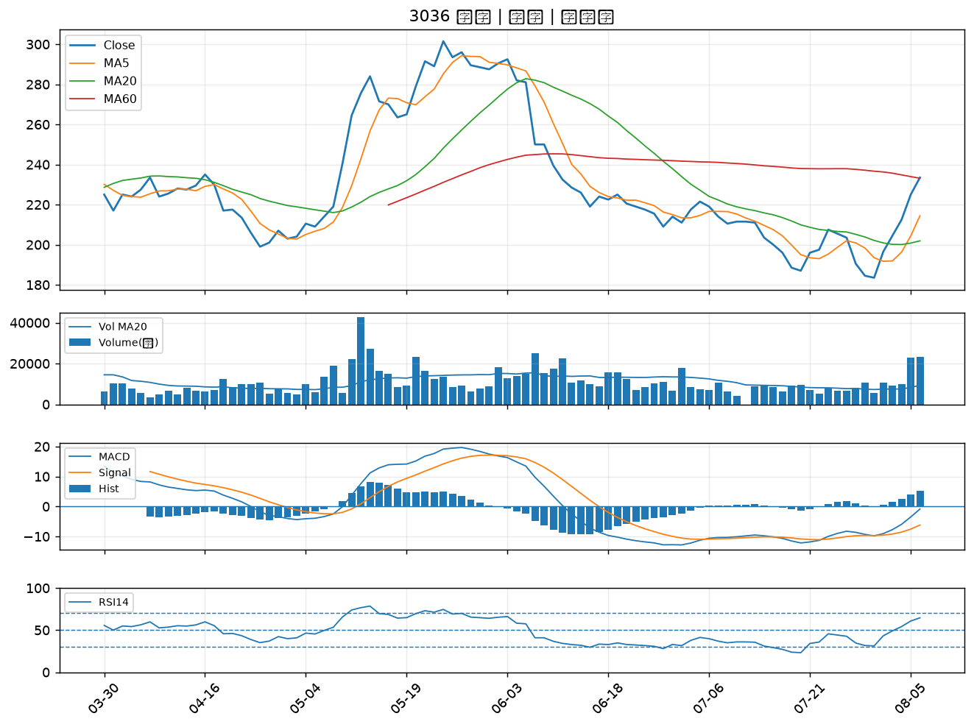

3260 威剛｜B級
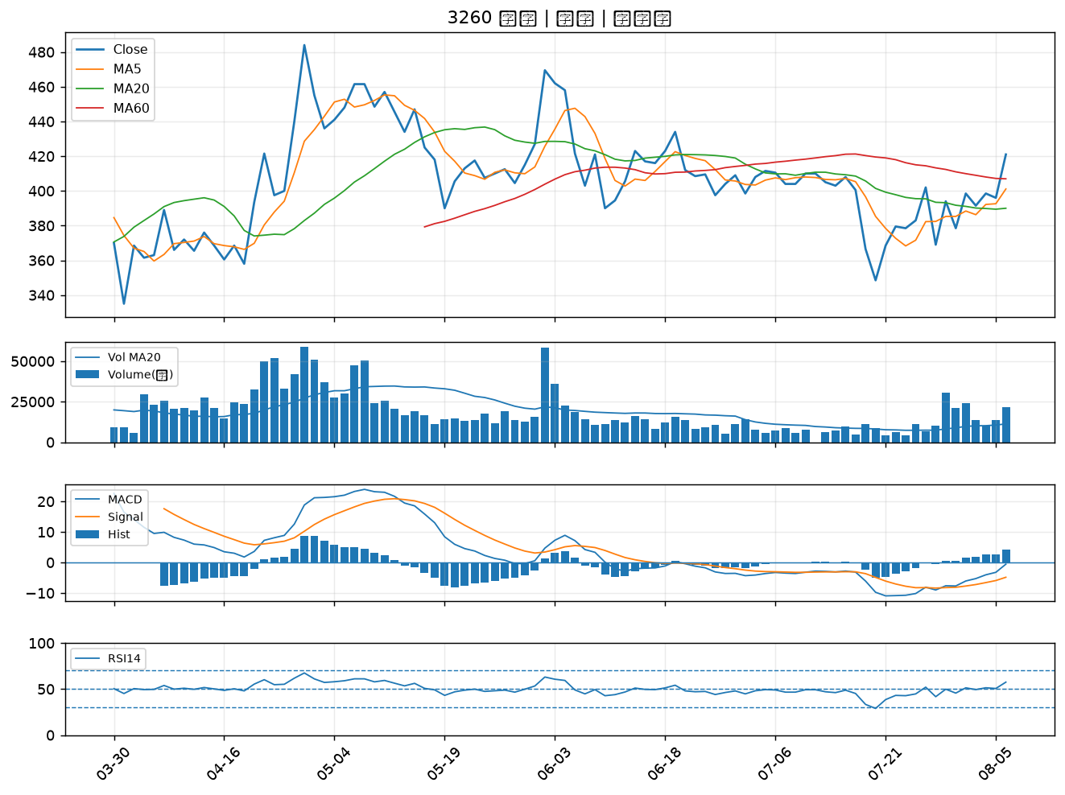

8271 宇瞻｜B級
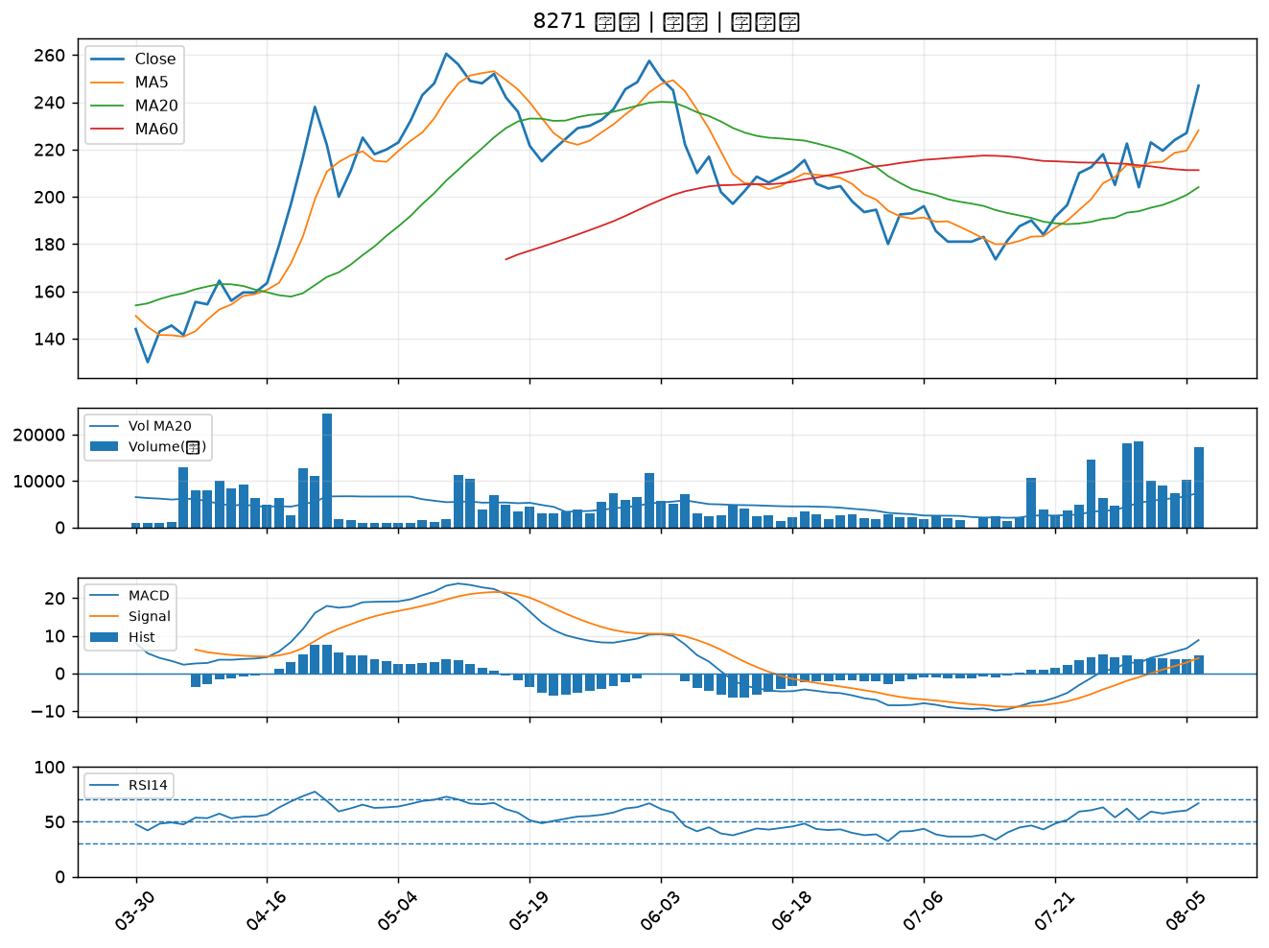

3135 凌航｜B級
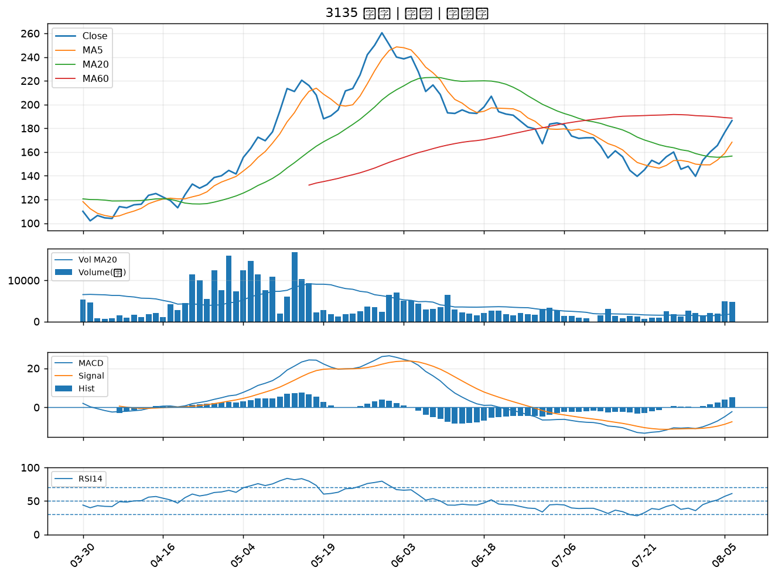

3543 州巧｜B級
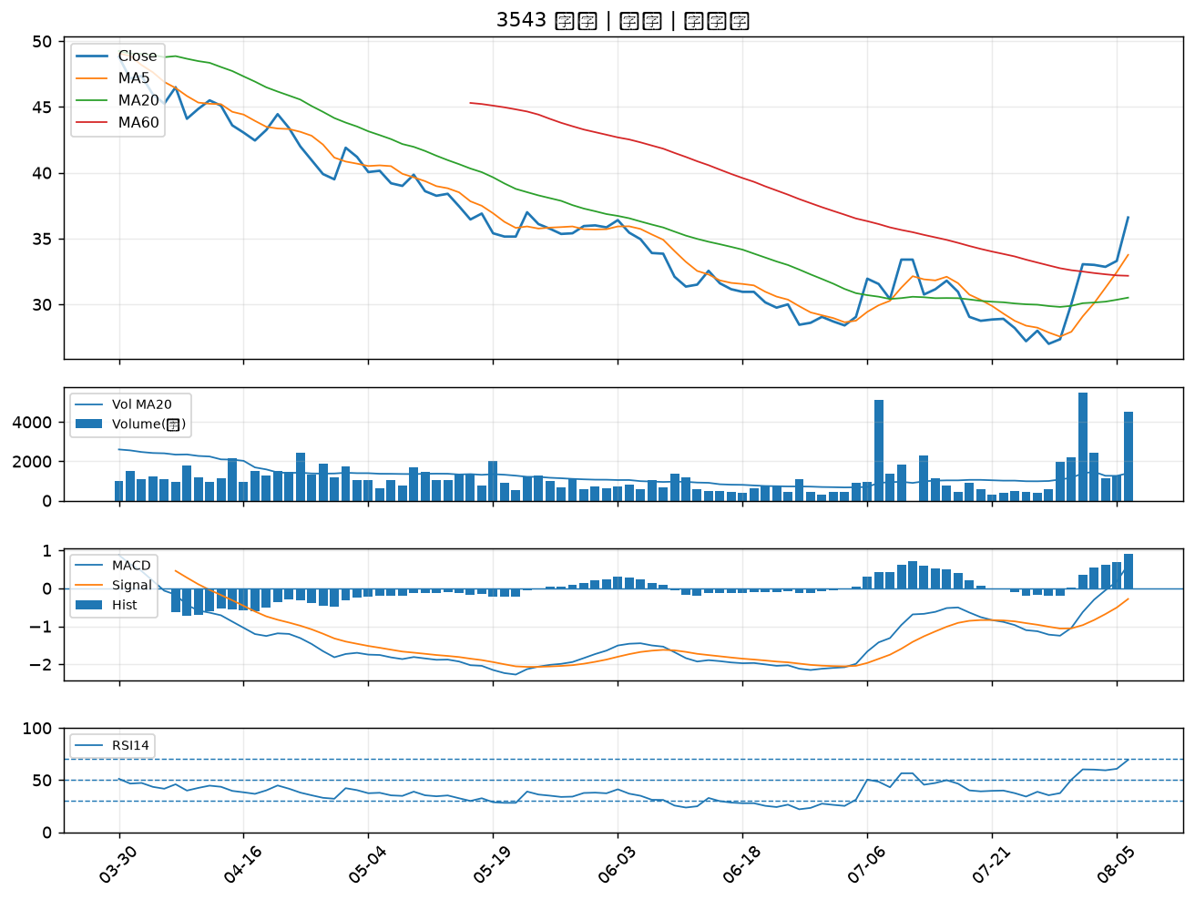

3141 晶宏｜B級
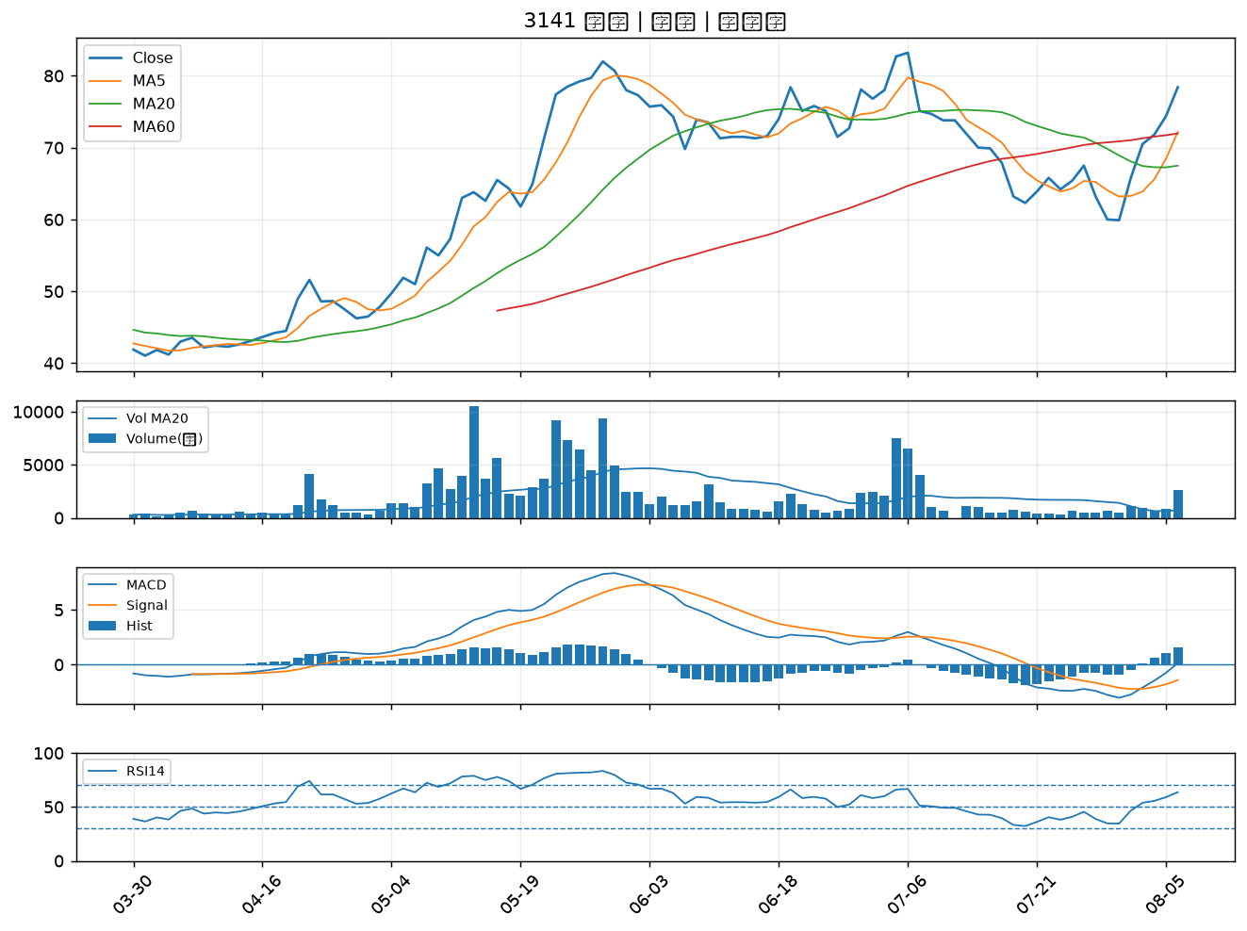

2049 上銀｜B級
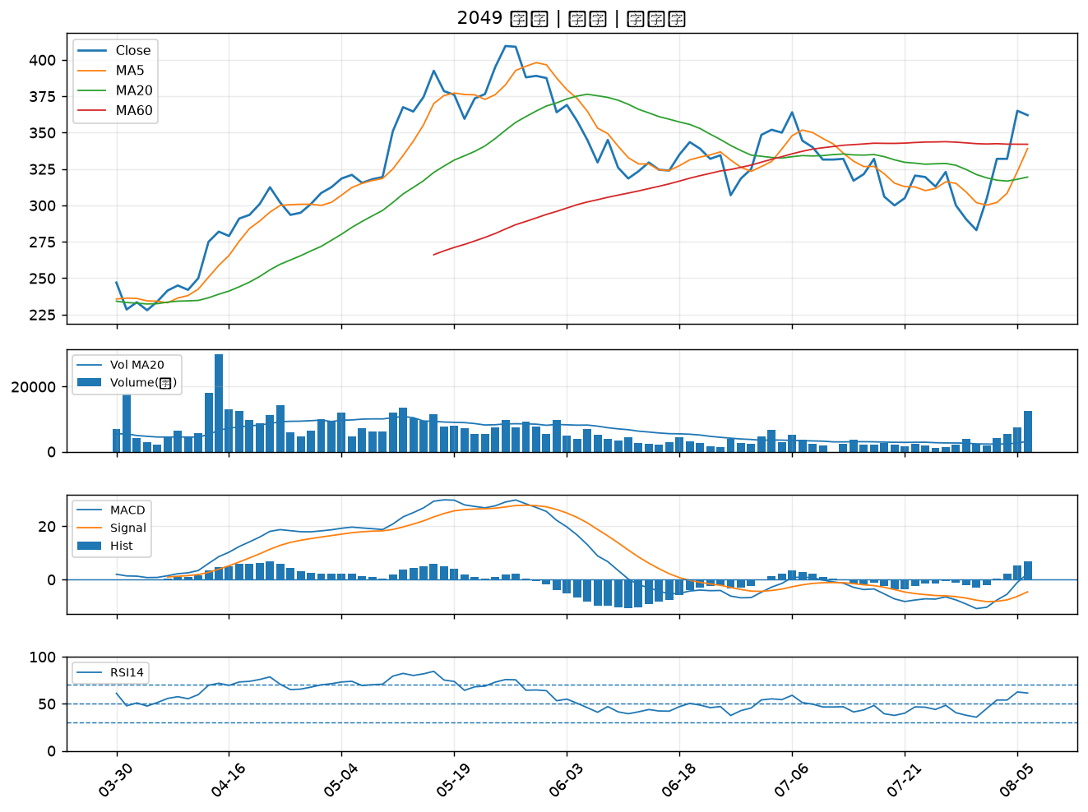

2006 東和鋼鐵｜B級
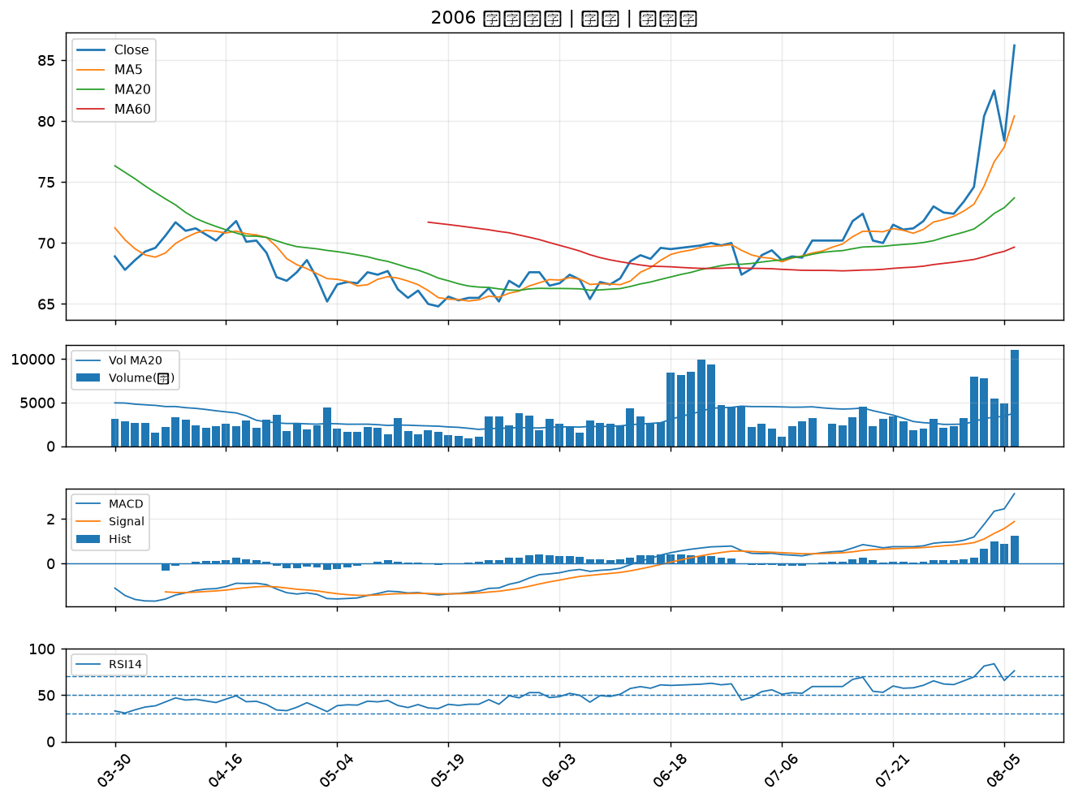

6805 富世達｜B級
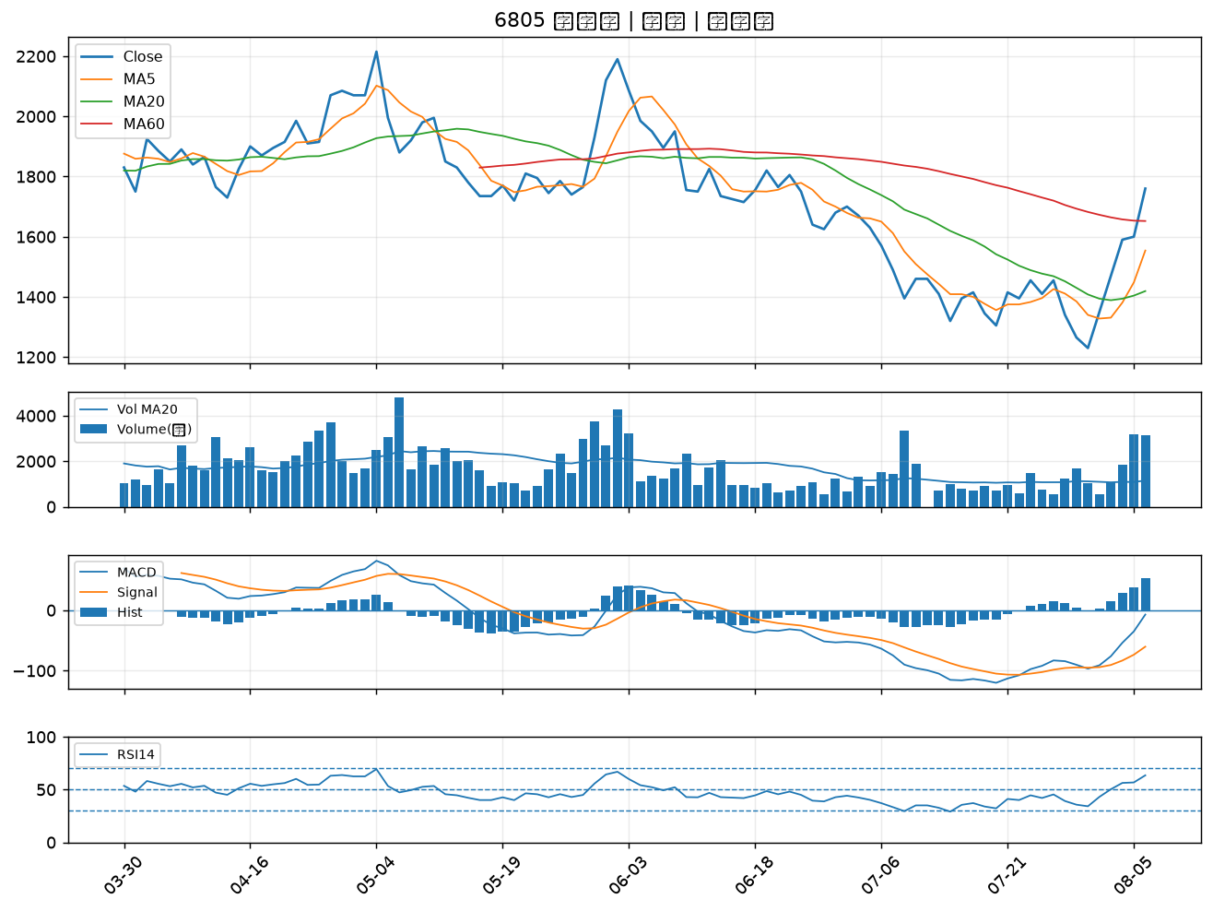

2455 全新｜B級
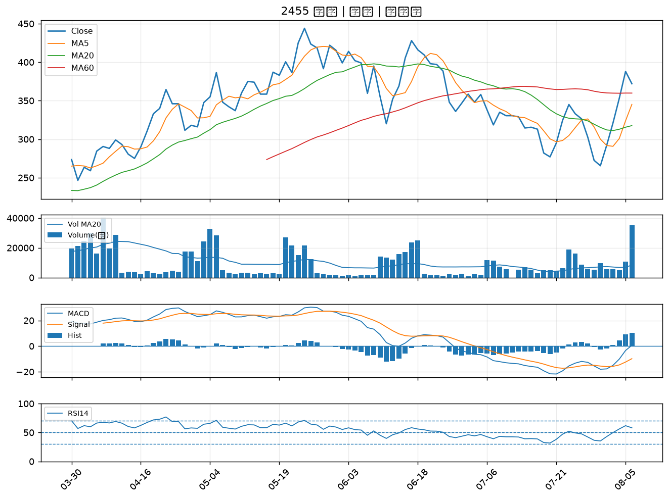

3163 波若威｜B級
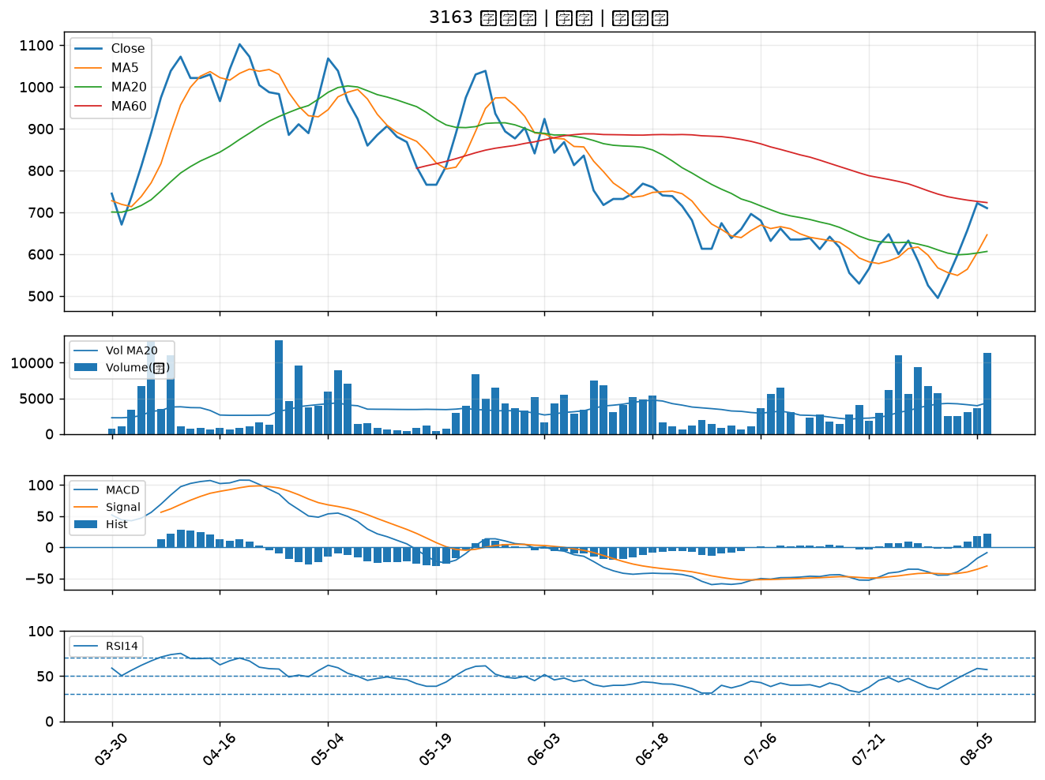

4967 十銓｜B級
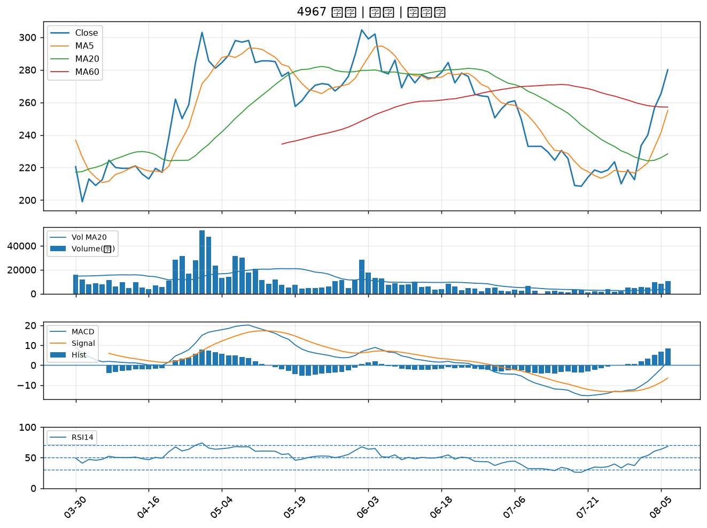

2395 研華｜B級
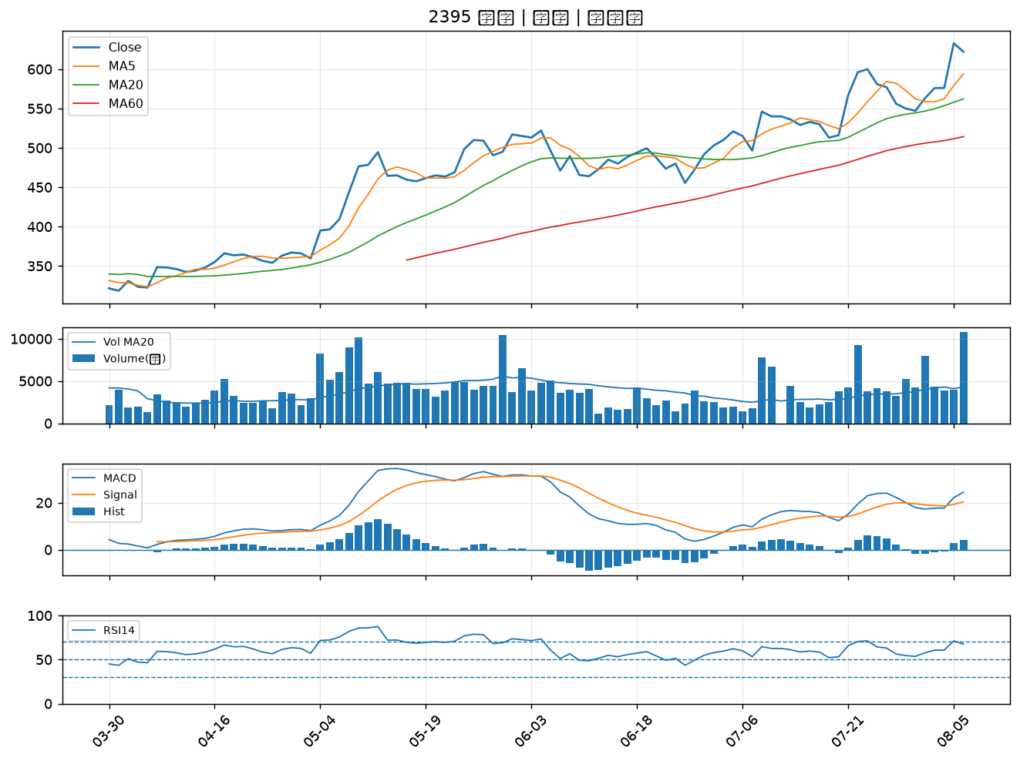

3029 零壹｜B級
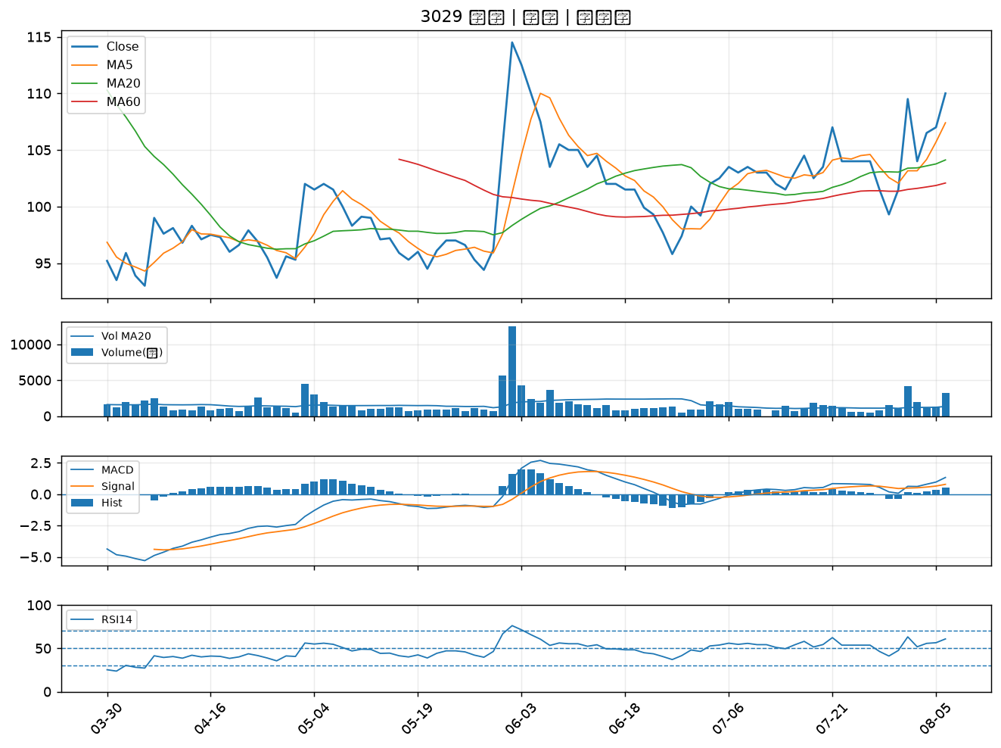

2451 創見｜B級
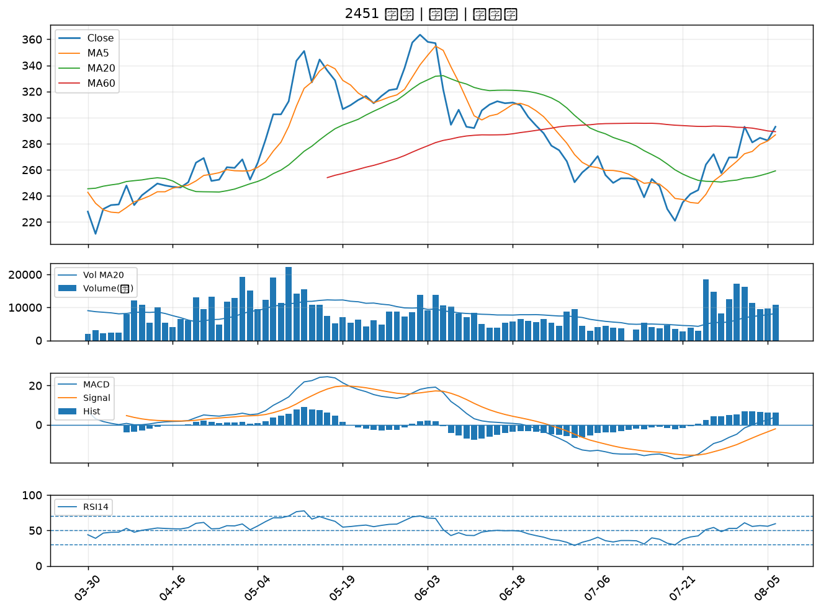

3665 貿聯-KY｜B級
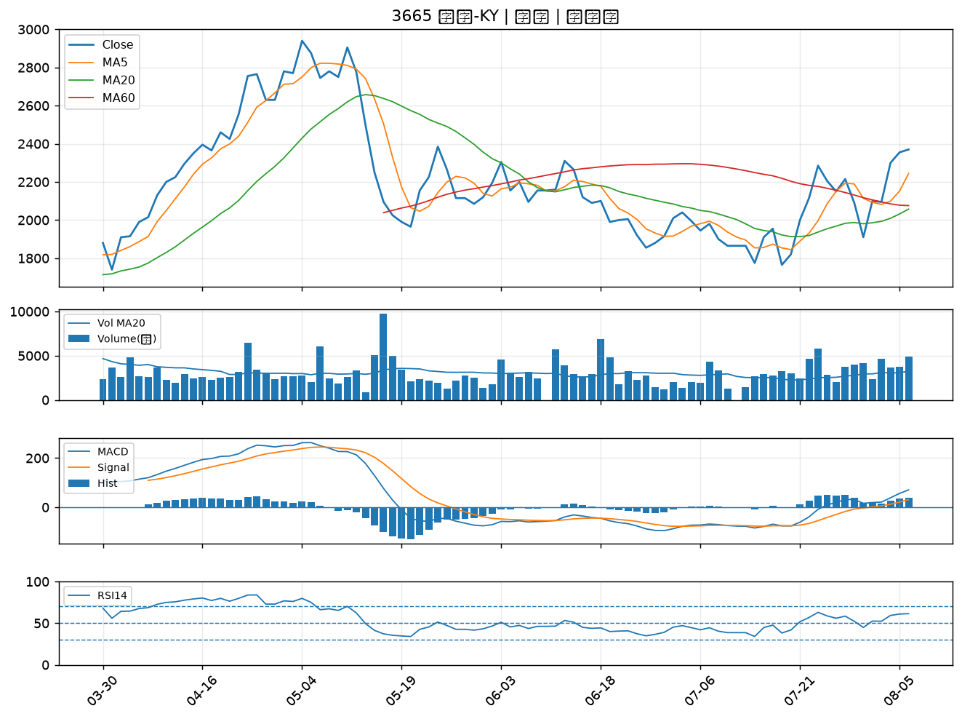

2324 仁寶｜B級

